各專案位置圖
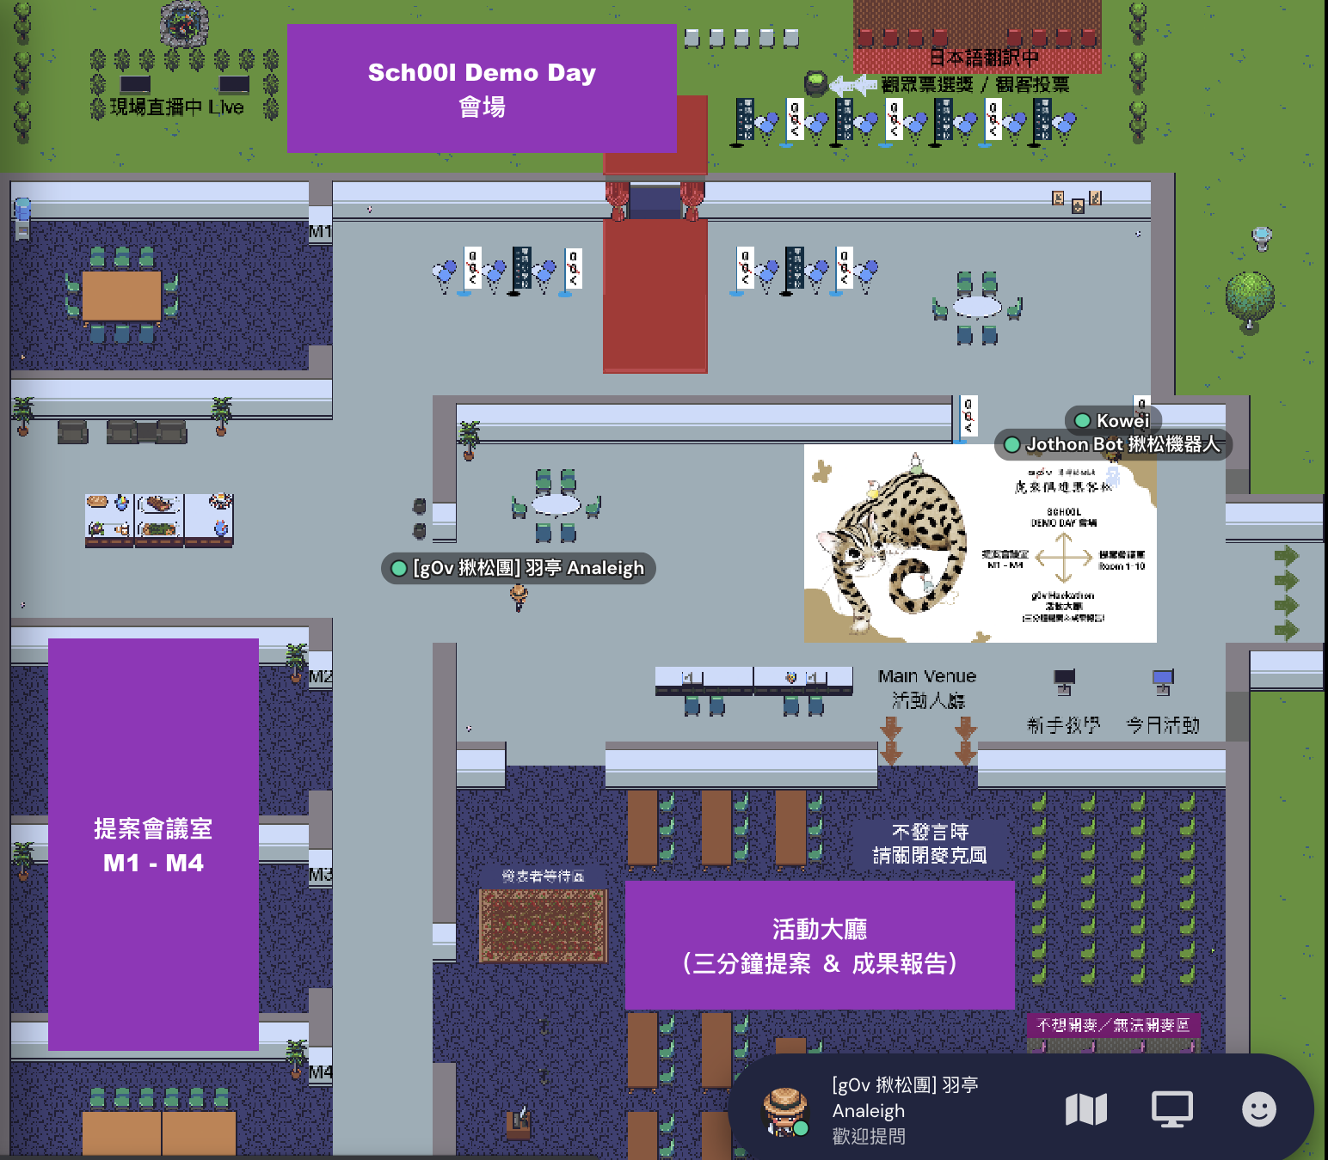
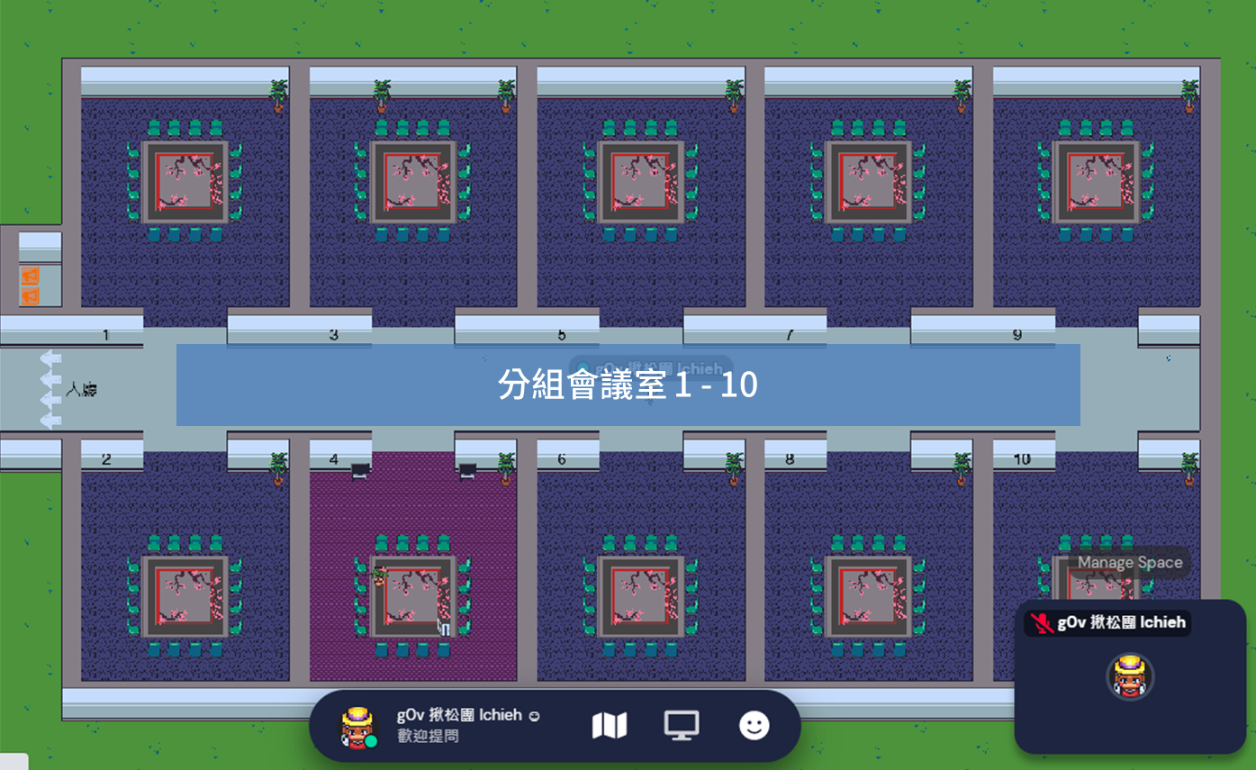
106/107 |  |  | 108
開場場地 舞台 |  |  | 門 | 白板

 | 門

 | 門
 |  | 門

